Analyse des exigences
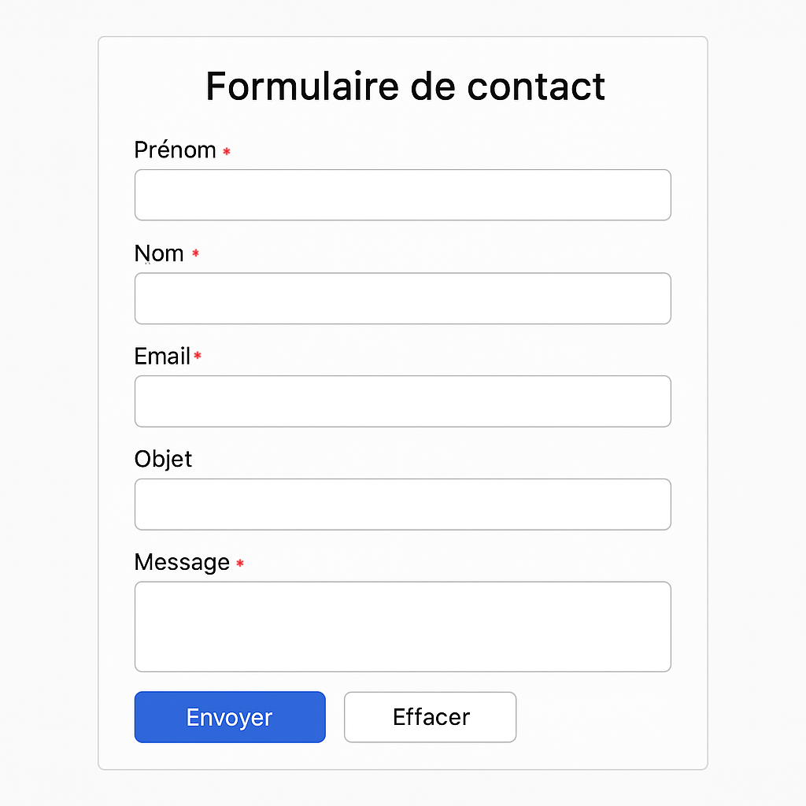
Objectif : comprendre ce que le formulaire doit faire.

Fonctionnalité | Détail
Envoi de message | L'utilisateur doit pouvoir envoyer un message via le formulaire
Validation des champs | Tous les champs sont obligatoires, sauf "Objet"
Format de l’email | Le champ email doit respecter un format valide
Confirmation | Un message de confirmation s’affiche après envoi
Réinitialisation | Le bouton "Effacer" vide tous les champs

